图片
条码名 | 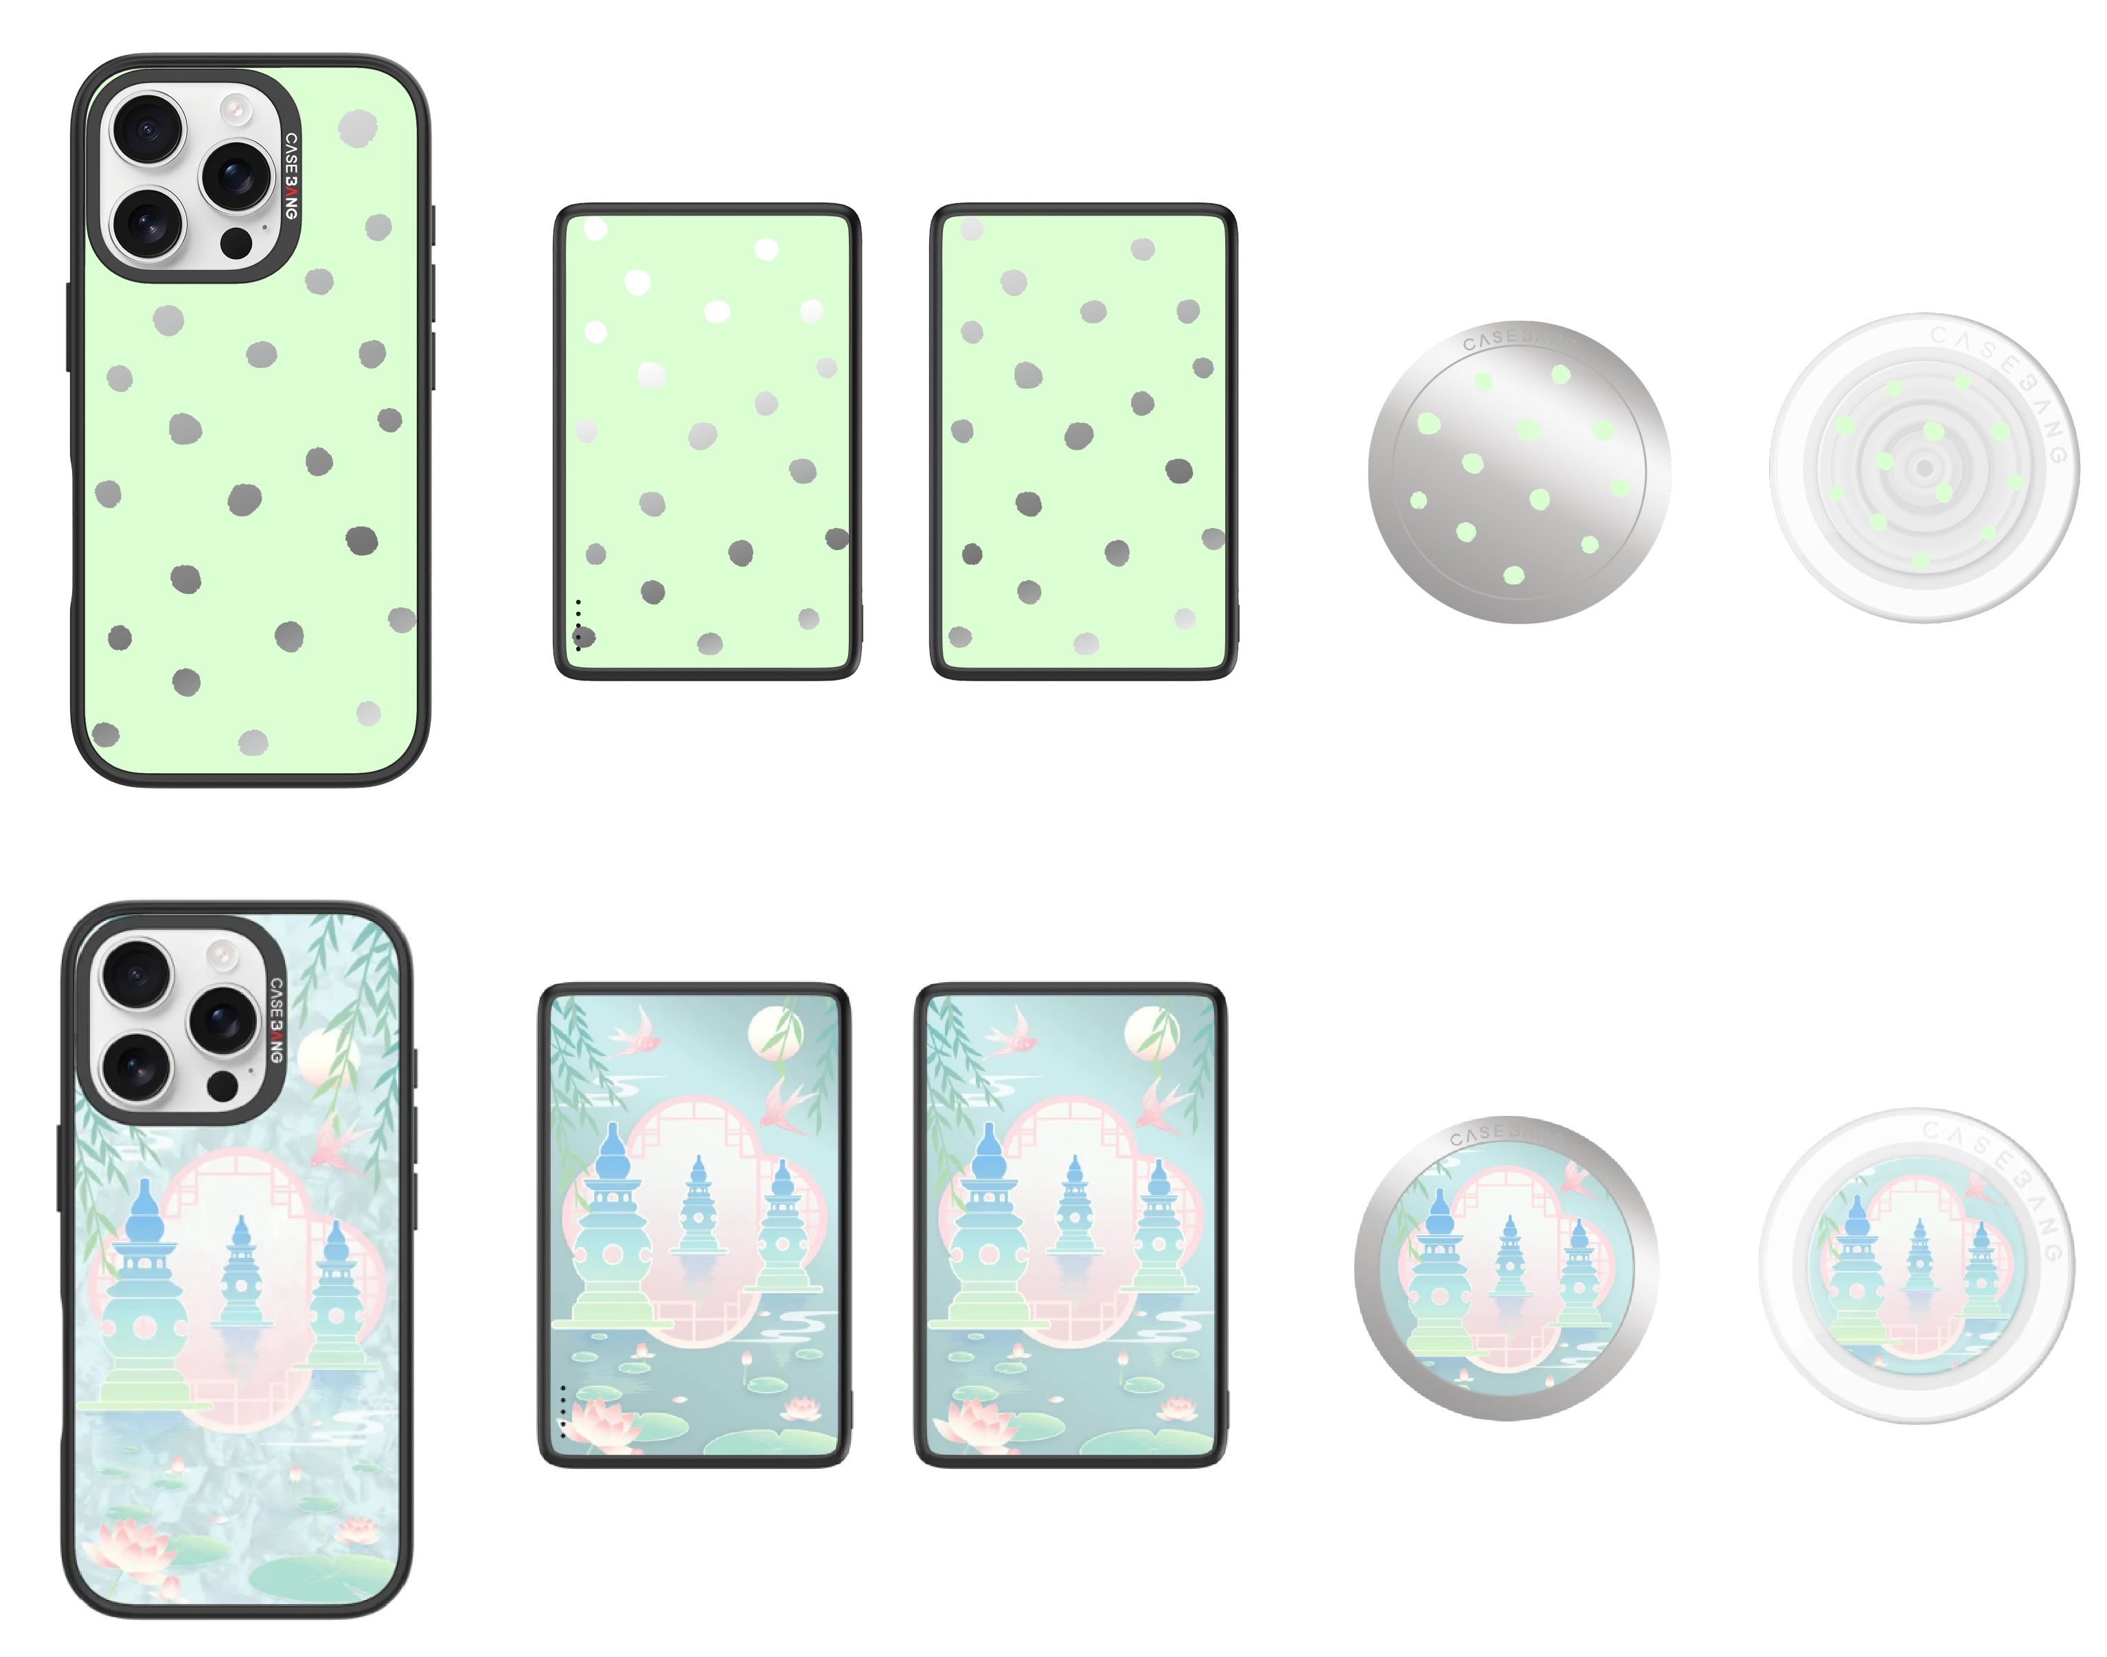 | 颜色 | 系列名称 | 系列名称（大写） | 系列编码 | 产品编码 | 图片对应名称 | 图片对应名称（大写） | 图档名
CASEBANG 磁吸背盖-Hangzhou Limited Series#J5系列-Mint Dot BG00725 | 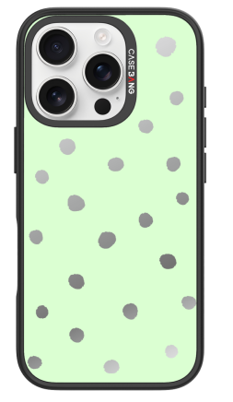 | 银色 | Hangzhou Limited Series | HANGZHOULIMITEDSERIES | J5系列 | BG00725 | Mint Dot | MINTDOT | HANGZHOULIMITEDSERIES#J5系列#BG00725#MINTDOT
CASEBANG 磁吸背盖-Hangzhou Limited Series#J5系列-West Lake Lotus Charm BG00726 | 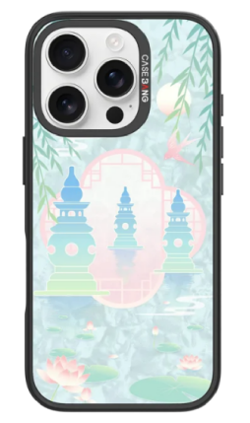 | 贝母 | Hangzhou Limited Series | HANGZHOULIMITEDSERIES | J5系列 | BG00726 | West Lake Lotus Charm | WESTLAKELOTUSCHARM | HANGZHOULIMITEDSERIES#J5系列#BG00726#WESTLAKELOTUSCHARM
CASEBANG CP002磁吸充电宝-Hangzhou Limited Series#J5系列-Mint Dot PB00223 |  |  | Hangzhou Limited Series | HANGZHOULIMITEDSERIES | J5系列 | PB00223 | Mint Dot | MINTDOT | HANGZHOULIMITEDSERIES#J5系列#PB00223#MINTDOT
CASEBANG CP002磁吸充电宝-Hangzhou Limited Series#J5系列-West Lake Lotus Charm PB00224 | 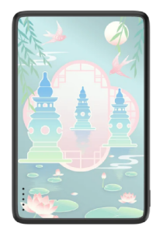 |  | Hangzhou Limited Series | HANGZHOULIMITEDSERIES | J5系列 | PB00224 | West Lake Lotus Charm | WESTLAKELOTUSCHARM | HANGZHOULIMITEDSERIES#J5系列#PB00224#WESTLAKELOTUSCHARM
CASEBANG MP16磁吸充电宝-Hangzhou Limited Series#J5系列-Mint Dot PB00223（10000mAh） |  |  | Hangzhou Limited Series | HANGZHOULIMITEDSERIES | J5系列 | PB00223 | Mint Dot | MINTDOT | HANGZHOULIMITEDSERIES#J5系列#PB00223#MINTDOT
CASEBANG MP16磁吸充电宝-Hangzhou Limited Series#J5系列-West Lake Lotus Charm PB00224（10000mAh） |  |  | Hangzhou Limited Series | HANGZHOULIMITEDSERIES | J5系列 | PB00224 | West Lake Lotus Charm | WESTLAKELOTUSCHARM | HANGZHOULIMITEDSERIES#J5系列#PB00224#WESTLAKELOTUSCHARM
CASEBANG CP006自带线移动电源-Hangzhou Limited Series#J5系列-Mint Dot PBDX00190 |  |  | Hangzhou Limited Series | HANGZHOULIMITEDSERIES | J5系列 | PBDX00190 | Mint Dot | MINTDOT | HANGZHOULIMITEDSERIES#J5系列#PBDX00190#MINTDOT
CASEBANG CP006自带线移动电源-Hangzhou Limited Series#J5系列-West Lake Lotus Charm PBDX00191 | 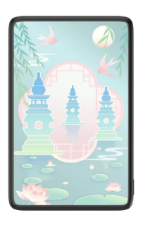 |  | Hangzhou Limited Series | HANGZHOULIMITEDSERIES | J5系列 | PBDX00191 | West Lake Lotus Charm | WESTLAKELOTUSCHARM | HANGZHOULIMITEDSERIES#J5系列#PBDX00191#WESTLAKELOTUSCHARM
CASEBANG 磁吸支架背盖-Hangzhou Limited Series#J5系列-Mint Dot ZJBG00330 | 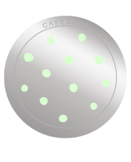 |  | Hangzhou Limited Series | HANGZHOULIMITEDSERIES | J5系列 | ZJBG00330 | Mint Dot | MINTDOT | HANGZHOULIMITEDSERIES#J5系列#ZJBG00330#MINTDOT
CASEBANG 磁吸支架背盖-Hangzhou Limited Series#J5系列-West Lake Lotus Charm ZJBG00331 | 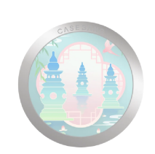 |  | Hangzhou Limited Series | HANGZHOULIMITEDSERIES | J5系列 | ZJBG00331 | West Lake Lotus Charm | WESTLAKELOTUSCHARM | HANGZHOULIMITEDSERIES#J5系列#ZJBG00331#WESTLAKELOTUSCHARM
CASEBANG 磁吸气囊支架-Hangzhou Limited Series#J5系列-Mint Dot ZJQN00330 |  | 透明 | Hangzhou Limited Series | HANGZHOULIMITEDSERIES | J5系列 | ZJQN00330 | Mint Dot | MINTDOT | HANGZHOULIMITEDSERIES#J5系列#ZJQN00330#MINTDOT
CASEBANG 磁吸气囊支架-Hangzhou Limited Series#J5系列-West Lake Lotus Charm ZJQN00331 | 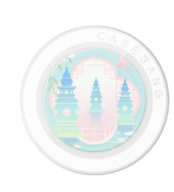 | 透明 | Hangzhou Limited Series | HANGZHOULIMITEDSERIES | J5系列 | ZJQN00331 | West Lake Lotus Charm | WESTLAKELOTUSCHARM | HANGZHOULIMITEDSERIES#J5系列#ZJQN00331#WESTLAKELOTUSCHARM

